播報企劃案
一、功能名稱
播報

二、功能説明
在個人視角，播報和自己有關的單次擊殺
在衆人視角，播報多次連殺，終止連殺和重要NPC相關的擊殺

三、功能流程圖

自己 每次擊敗玩家

有個人播報

自己 每次被玩家擊敗

任何人 在沒被擊敗的情況下連續擊敗10，20，30...次其他玩家
任何人擊敗重要NPC

重要NPC擊敗任何人
被擊敗
有全體播報

任何人
重要NPC連殺10，20，30

重要NPC擊敗重要NPC

四、功能主要大綱
個人視角的播報
衆人視角的播報
多條播報的規則

五、功能主要内容

個人視角的播報

個人視角的播報情況1

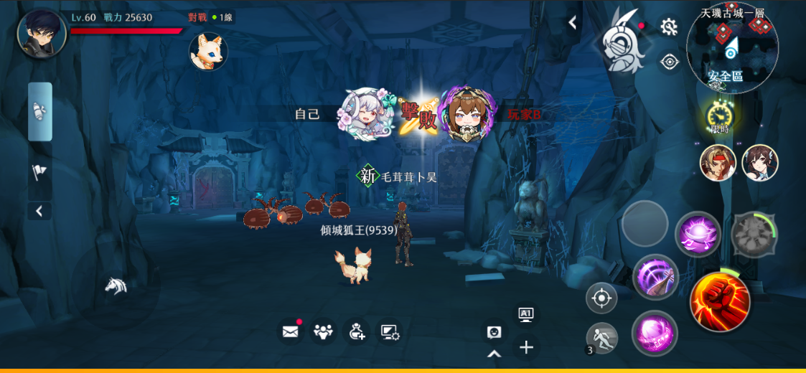

 | 1 | 自己擊敗其他玩家

 | 2 | 與自己同陣營的顯示白色，不同陣營顯示紅色

 |  | 情況説明：
 |  | 時空戰場，天機古城，時空裂縫等
 |  | 用scene表控制

個人視角的播報情況2

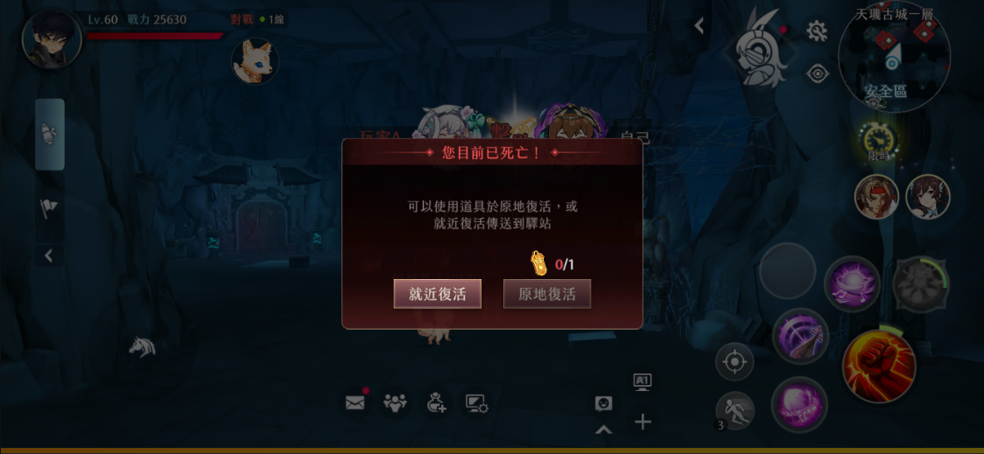

 | 1 | 別的玩家擊敗自己

 | 2 | 與自己同陣營的顯示白色，不同陣營顯示紅色

 |  | 情況説明：
 |  | 時空戰場，天機古城，時空裂縫等
 |  | 用scene表控制

衆人視角的播報

衆人視角的播報情況1

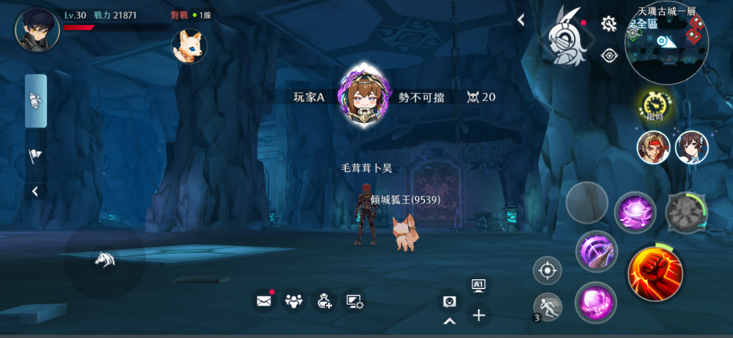

 | 1 | 玩家在沒有被擊敗的情況下擊敗10/20/30名玩家
 |  | 額外顯示擊敗數字和榮譽稱號
 |  | （有的活動玩家很多，有的活動玩家很少，所以具體數值希望可以在表格配置）

 | 2 | 與自己同陣營的顯示白色，不同陣營顯示紅色

 |  | 情況説明：
 |  | 時空戰場，天機古城等
 |  | 用新表控制

衆人視角的播報情況2

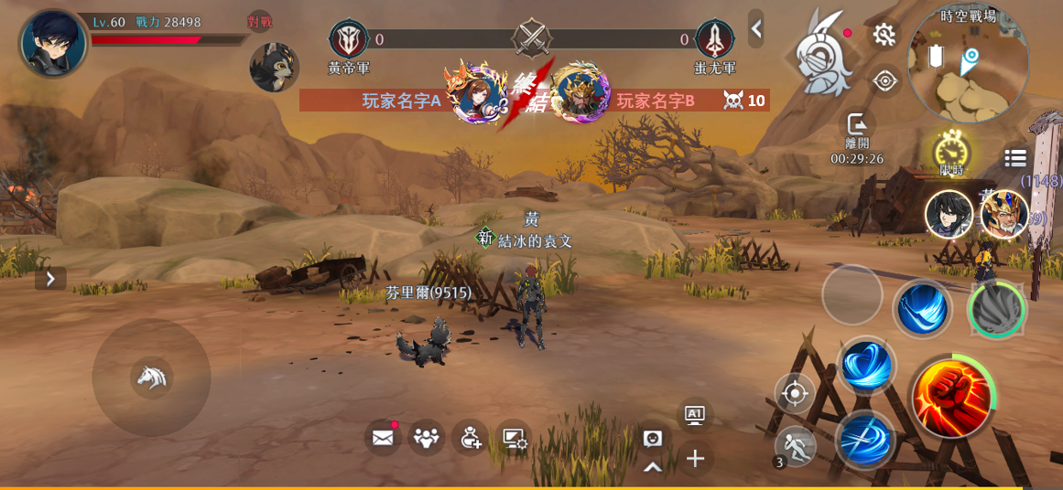
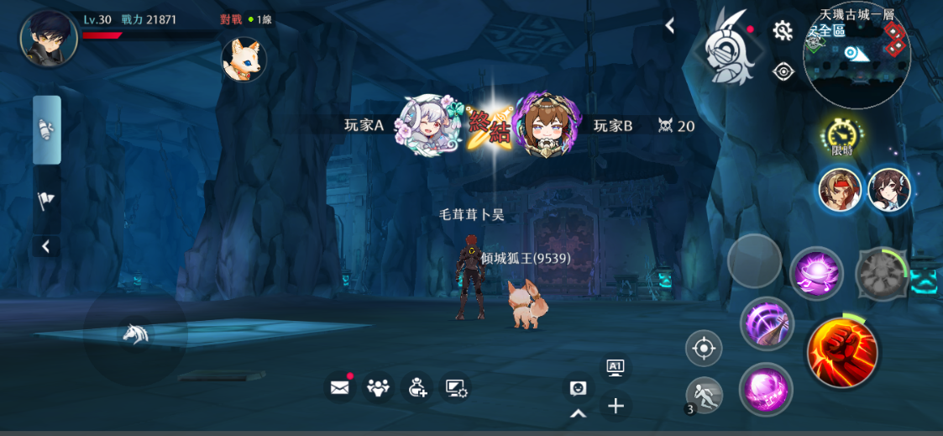

 | 1 | 一名玩家取得上述規則的播報後，被擊敗

 | 2 | 與自己同陣營的顯示藍色，不同陣營顯示紅色

 |  | 情況説明：
 |  | 時空戰場，天機古城等
 |  | 用新表控制

衆人視角的播報情況3
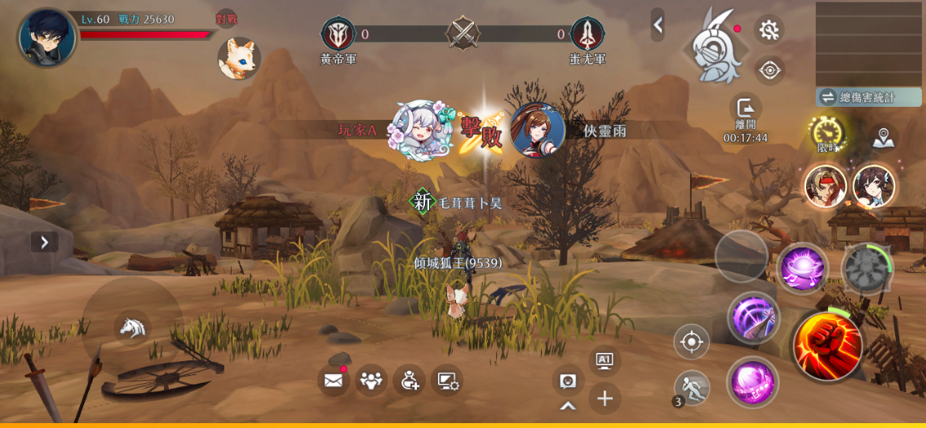

 | 1 | 任何人擊敗重要NPC

 | 2 | 與自己同陣營的顯示藍色，不同陣營顯示紅色

 |  | 情況説明：
 |  | 時空戰場，天機古城，時空裂縫，時空領主等
 |  | 用NPC表控制，另有開關控制是否需要全服展示某人擊敗特別重要的npc

衆人視角的播報情況4

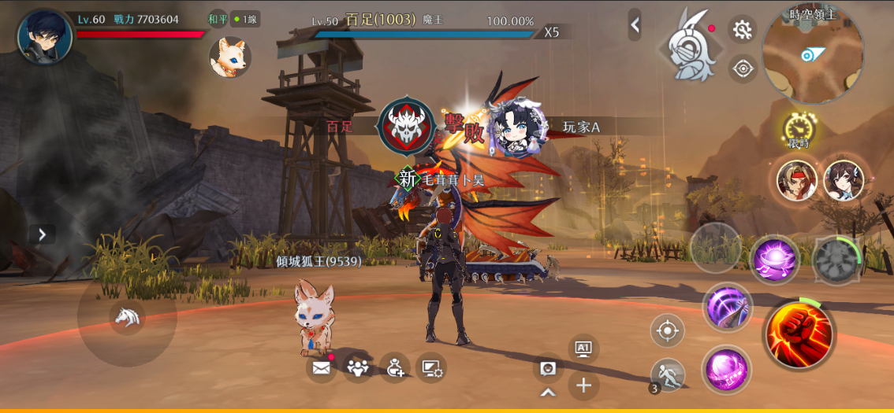

 | 1 | 重要NPC擊敗任何人

 | 2 | 與自己同陣營的顯示藍色，不同陣營顯示紅色

 |  | 情況説明：
 |  | 少量玩家vs一隻大怪的活動，以後應該會有
 |  | 用NPC表控制

衆人視角的播報情況5

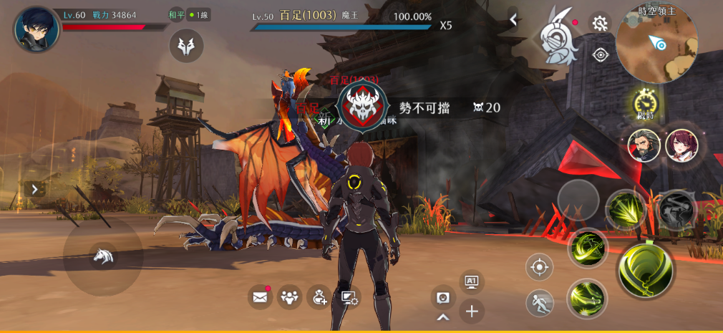
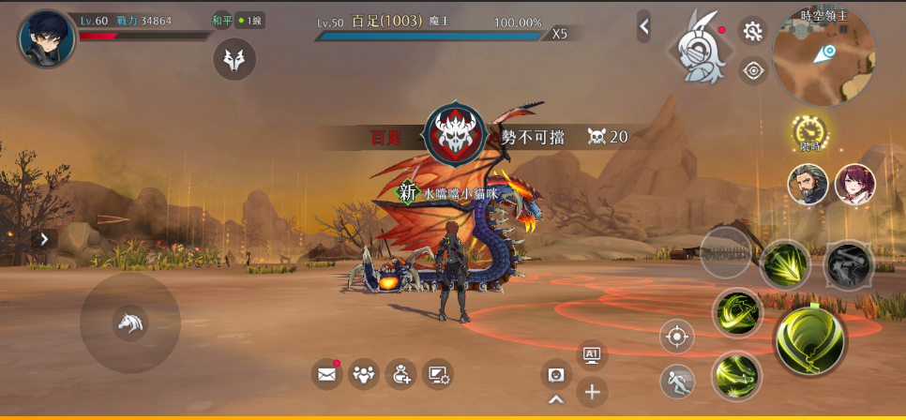

 | 1 | 重要NPC在沒有被擊敗的情況下擊敗10/20/30名玩家
 |  | 額外顯示擊敗數字和榮譽稱號
 |  | （有的活動玩家很多，有的活動玩家很少，所以具體數值希望可以在表格配置）

 | 2 | 與自己同陣營的顯示藍色，不同陣營顯示紅色

 |  | 情況説明：
 |  | 時空戰場，天璣古城等

衆人視角的播報情況6

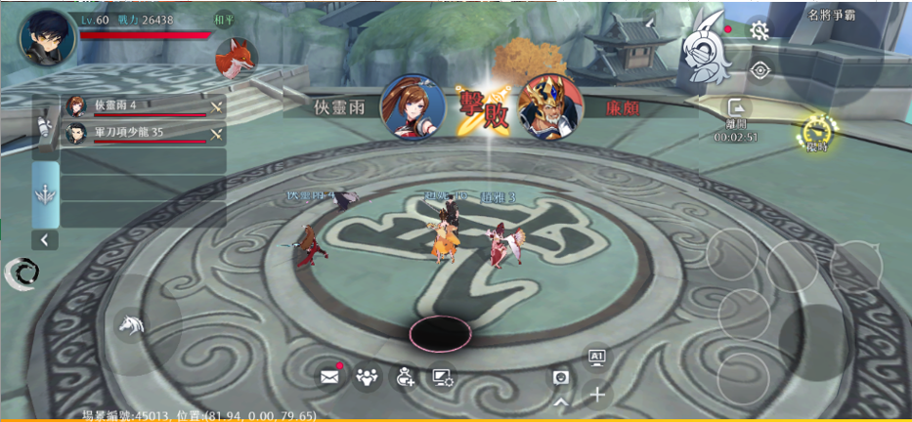

 | 1 | 重要NPC擊敗重要NPC

 | 2 | 與自己同陣營的顯示白色，不同陣營顯示紅色

 |  | 情況説明：
 |  | 名將爭霸3v3和5v5等
 |  | 用scene表控制

多條播報的規則

每條播報持續2s，在一條播報沒有消失，又有多條播報需要播放時，會按順序等候播放，當等候的播放的播報>5條，捨棄最後等待中的播報

播報内容的結構圖
本人擊敗玩家
scene表

本人戰況類

玩家擊敗本人
scene表
個人視角

播報
特殊規則類
捨棄
正確走對王的機制等

終止連殺
新表

連殺類

連殺10，20，30
新表

衆人視角

玩家擊敗NPC
額外需要全服播報的開關
NPC表

重要NPC類
NPC擊敗玩家
NPC表

NPC連殺10，20，30
新表

NPC擊敗NPC
scene表

